상품제안서
이노크아든 핸디 선풍기 (홀더) | 상품코드: F30776

 |  |  |  |  |  |  | 02-412-0044 | www.easy1.co.kr
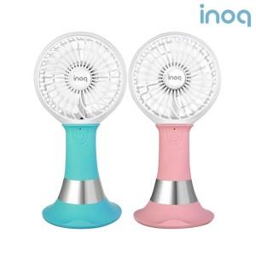

【상세/제작정보】 | - 선풍기 중앙 inoq로고 부분에 에폭시인쇄됩니다.

【인쇄/포장옵션】 | 에폭시 / 포장불가능

【공급단가】 | 수량 | 100~ | 300~ | 500~ | 1,000~ | 3,000~
*VAT별도 | 단가 | 10,800원 | 10,620원 | 10,350원 | 10,160원 | 9,900원

【상품 URL】 | http://www.easy1.co.kr/src/goods_detail.php?gdno=30776

